кровати
ООО "ИНТАН" |  |  | г.Красноярск, пр-т Свободный, 68-304. |  |  | Прайс общий от 01.05.15
 |  |  |  |  |  | т /ф 214-35-75

Цены указаны розничные. Скидка при общем заказе от 100тыс-5%, от 500тыс-10%.
Кровати

Кровати изготовлены из трубы с порошковой полимерной окраской, ЛДСП с кантом ПВХ, ложе-сетка мет с ячейкой

3стр | описание | цена |  | описание | цена |  | описание | цена
39 | Кровать 1-но спальная 2000х800 спинки и боковины ЛДСП, ложе-фанера | 4200 | 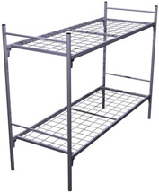 | Кровать металлическая двухярусная КДСУ2 1924*710*1570(в*ш*г) | 4100 |  | Кровать металлическая односпальная КМ1+ 1964*810*790(в*ш*г) | 2650
40 | Раскладушка КР1 1870х660х300 пошив - "оксфорд 600", усиление каркаса, каркас - труба 25мм. покраска полимерная,цвет серый,зеленый | 1800 | 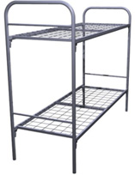 | Кровать металлическая двухярусная КДС2 1924*710*1570(в*ш*г) | 4300 |  | Кровать односпальная КБ3 1964*810*790(в*ш*г) | 3550
41 | Раскладушка КРС1 1870х800х300 усиление каркаса, ячейка 50*100, 4мм. каркас - труба 25мм. покраска полимерная,цвет серый | 2200 |  | Кровать металлическая двухярусная КДС2+ 1924*810*1570(в*ш*г) | 4300 |  | Кровать односпальная КМС1 1964*810*790(в*ш*г) | 3550
 |  |  | 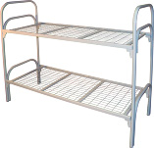 | Кровать металлическая двухярусная усиленная КДБ2 1964*810*1570 | 5400

